Pental accounting
Pental accounting
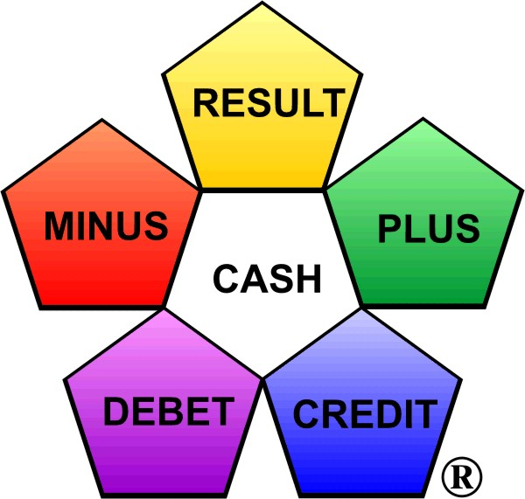

 |  |  | 2009

Transaction: | Amount | Debet | Kredit | Minus | Plus

Equation: | Result - Minus + Plus = Money ®

 |  |  |  | Ing. Jiří Dušek
 |  |  |  |  | 2020-03-26

This material is freely available.

Why the examples are selected?
Long is a way of learning something, short and effective on examples. Seneca
Deinde, quia longum iter est per praecepta, breve et efficax per exempla.

Thanks to all translators.

 | http://www.pentalni-ucetnictvi.cz
 | E-mail: info@pentalniucetnictvi.cz

 |  |  |  |  |  | JK

Pentální účetnictví
Pentální účetnictví
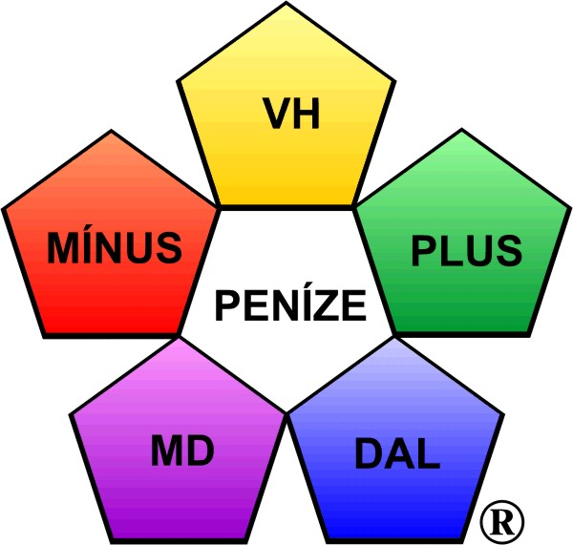

 |  |  | 2009

Transakce: | Částka | MD | DAL | Minus | Plus

Rovnice: | Výsledek - Minus + Plus = Peníze ®

 |  |  |  | Ing. Jiří Dušek
 |  |  |  |  | 2020-03-26

 | Tento materiál je volně šířitelný.

Proč zvoleny příklady?
Dlouhá je cesta poučováním, krátká a účiná na příkladech. Seneca
Deinde, quia longum iter est per praecepta, breve et efficax per exempla.

Poděkování všem překladatelům.

 | http://www.pentalni-ucetnictvi.cz
 | E-mail: info@pentalniucetnictvi.cz
 |  |  |  |  |  | JK

